상품제안서
트래블키트 | 상품코드: S26328

 |  |  |  |  |  | 02-713-8555 | www.synergygift.co.kr
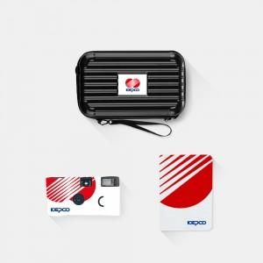

【상세/제작정보】 | 캐리어파우치, 해외여행용어댑터, 풀컬러 여권지갑, 투링노트 실속여행 4종 KIT

【인쇄/포장옵션】 | 전체 1곳 포함 / 포장불가능

【공급단가】 | 수량 | 100~ | 200~ | 300~ | 500~
*VAT별도 | 단가 | 39,000원 | 38,000원 | 36,000원 | 34,500원

【상품 URL】 | https://www.synergygift.co.kr:443/src/goods_detail.php?gdno=26328

